상품제안서
마이프랜드 더블퀵 Pro 헤어드라이기 KRS-36 | 상품코드: F32215

 |  |  |  |  |  |  | 02-412-0044 | www.easy1.co.kr
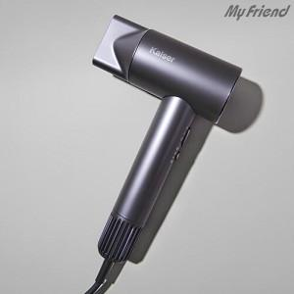

【상세/제작정보】

【인쇄/포장옵션】 | 레이저 / 포장지포장

【공급단가】 | 수량 | 20~ | 50~ | 100~ | 300~ | 500~
*VAT별도 | 단가 | 46,200원 | 45,430원 | 44,270원 | 43,500원 | 42,350원

【상품 URL】 | http://www.easy1.co.kr/src/goods_detail.php?gdno=32215

